상품제안서
무릎베개 다리베개 다리쿠션 발베개 발쿠션 다리받침대 다리배개 침대쿠션 무릎받침 수면쿠션 옆으로자는베개 | 상품코드: F28026

 |  |  |  |  |  |  | 02-412-0044 | www.easy1.co.kr
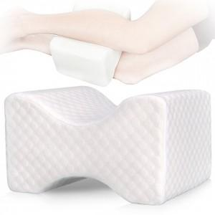

【상세/제작정보】

【인쇄/포장옵션】 | / 포장불가능

【공급단가】 | 수량 | 30~ | 100~ | 300~ | 500~ | 1,000~
*VAT별도 | 단가 | 12,500원 | 12,300원 | 12,000원 | 11,700원 | 11,500원

【상품 URL】 | http://www.easy1.co.kr/src/goods_detail.php?gdno=28026

